問２
問２ | 次の実行結果が出るよう、ファイルを新規作成し、空欄を埋めたプログラムを作成せよ。
 | 要素数１０の配列T10に、以下の様に値を設定して、表示するプログラムです。
 |  | 要素番号 | 0 | 1 | 2 | 3 | 4 | 5 | 6 | 7 | 8 | 9
 | 配列名：T10 | 値 | 0 | 10 | 20 | 30 | 40 | 50 | 60 | 70 | 80 | 90

 | （ヒント）繰り返し処理、配列の添え字の指定と代入

ファイル名：java_basicTest02.java
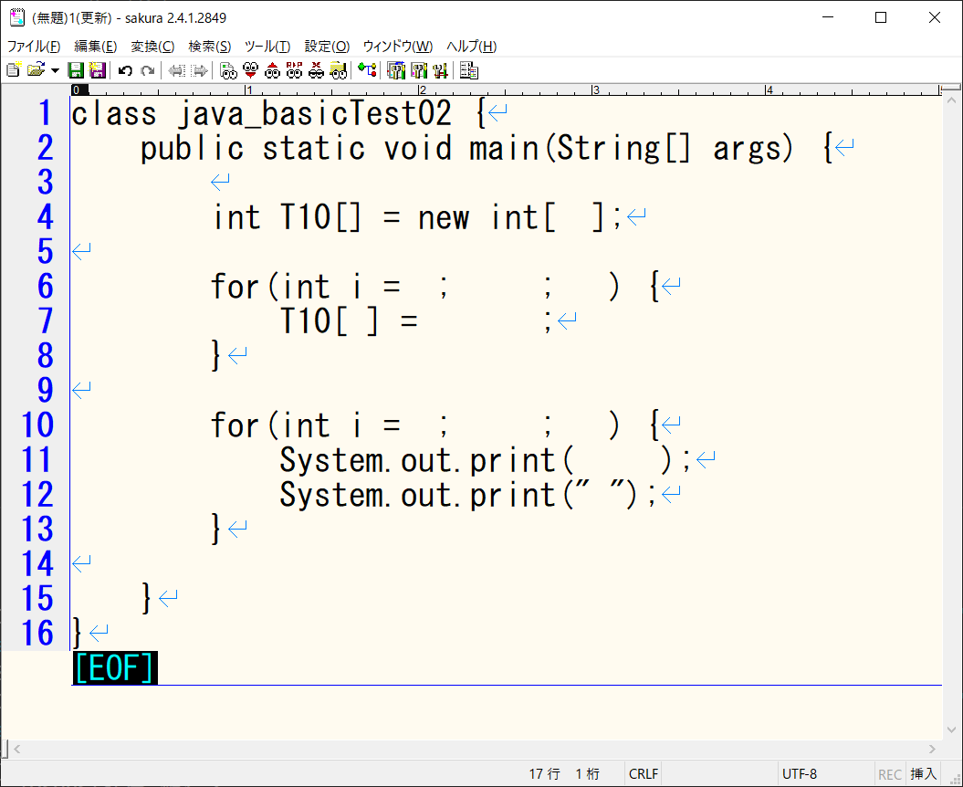

実行結果（ターミナルの出力内容）

問３
問３ | 以下の手順と要件に沿って、後述の実行結果が出るよう、空欄を埋めたプログラムを作成せよ。

 | 手順①：途中まで処理を記載したjava_basicTest03.javaファイルをTeamsからダウンロード
 | 手順➁：ダウンロードしたファイルには途中まで処理が記載されているので、不足分のプログラムを作成
 | ※注意！既に記載されている部分の処理を変更したり削除したりしないこと。

 | 要件：０～２のランダムな数値を取得して、変数tenkiに値を保存する処理がある。⇐ここまでは記載済み
 | 変数tenkiの値が0なら『晴れ』、1なら『曇り』、2なら『雨』と表示せよ。
 | （ヒント）分岐

ファイル名：java_basicTest03.java
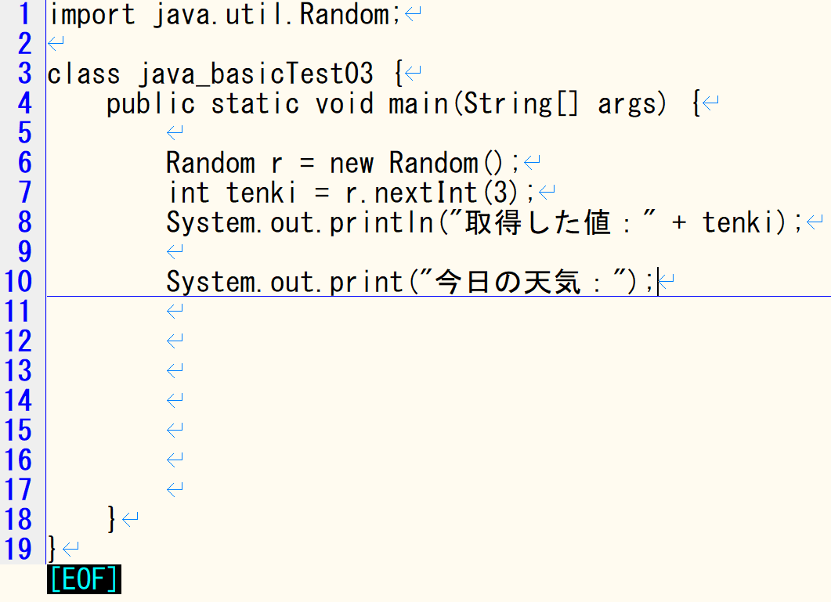

実行結果（ターミナルの出力内容）
取得した値が0の場合

取得した値が1の場合

取得した値が2の場合

問４
問４ | 以下の手順と要件に沿って、後述の実行結果が出るよう、空欄を埋めたプログラムを作成せよ。

 | 手順①：途中まで処理を記載したjava_basicTest04.javaファイルをTeamsからダウンロード
 | 手順➁：ダウンロードしたファイルには途中まで処理が記載されているので、不足分のプログラムを作成
 | ※注意！既に記載されている部分の処理を変更したり削除したりしないこと。

 | 要件：引数numの値が偶数か奇数かを判定するメソッド『isEvenCheck』を使って、メソッドから返却された値が
 | 1なら『〇〇は偶数です。』、0なら『〇〇は奇数です。』と表示せよ。
 | （ヒント）引数と戻り値を使ったメソッド

ファイル名：java_basicTest04.java
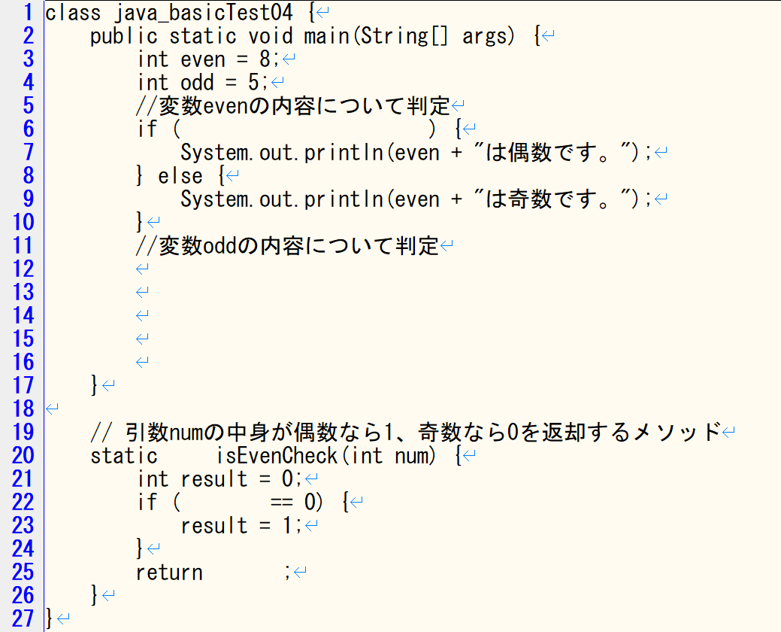

実行結果（ターミナルの出力内容）

